Ringkasan
Metro Healthcare Indonesia (CARE) | Ringkasan FY2020-FY2025
Rumah sakit swasta (Cinere, Ciputat, Cibitung & lainnya) | sumber: laporan keuangan konsolidasian audited | gratis & terbuka | BUKAN rekomendasi investasi

Penting: Dokumen ini hanya ringkasan informasi dan analisis data fundamental yang bersumber dari laporan keuangan publik (audited) PT Metro Healthcare Indonesia Tbk. Dokumen ini BUKAN saran atau rekomendasi investasi, bukan ajakan membeli, menjual, atau menahan efek apa pun, dan tidak memuat target atau penilaian nilai wajar. Proyeksi bersifat ilustratif dan dapat berbeda jauh dari realisasi. Data dapat mengandung kesalahan ekstraksi; selalu cek ke laporan asli. Dokumen ini disusun dengan bantuan kecerdasan buatan (AI) dari laporan keuangan publik; kemungkinan kesalahan tetap ada, harap verifikasi ke sumber.

Ringkasan Eksekutif / Highlights
• Pendapatan neto FY2025 Rp440 miliar (+37,8% vs FY2024), termasuk pendapatan investasi Rp97,8 miliar; pendapatan rumah sakit (rawat inap + rawat jalan) Rp342 miliar.
• Rawat inap tumbuh 16,2% per tahun dan rawat jalan 25,1% per tahun FY2023-2025; porsi rawat jalan 30,2% pendapatan RS FY2025.
• Laba pemilik induk FY2025 Rp5,0 miliar (EPS Rp0,15) setelah rugi tiga tahun (FY2022-2024 total Rp-285 miliar).
• Utang berbunga Rp1.084 miliar vs kas Rp420 miliar (FY2025); beban keuangan Rp80 miliar melebihi EBITDA rumah sakit. Tidak ada dividen FY2020-FY2025.
• Data 6 tahun direkonsiliasi dengan 354 cek; 3 selisih di laporan sumber sudah diperkirakan dan dijelaskan (lihat tanda perhatian & sheet Temuan).

Indikator utama (Rp miliar, kecuali disebut lain) - rumus hidup dari sheet IS/BS/CF/Rasio
Indikator | FY2020A | FY2021A | FY2022A | FY2023A | FY2024A | FY2025A
Pendapatan neto | 216.3 | 290.9 | 234.0 | 242.7 | 319.0 | 439.8
Pertumbuhan |  | 34.5% | (19.6%) | 3.7% | 31.5% | 37.8%
Porsi rawat jalan | n/a | 30.1% | 33.3% | 27.2% | 27.7% | 30.2%
EBITDA | n/a | 31.4 | (37.7) | (14.6) | (4.4) | 96.3
Margin EBITDA | n/a | 10.8% | (16.1%) | (6.0%) | (1.4%) | 21.9%
Laba tahun berjalan | 14.2 | 6.2 | (93.6) | (110.7) | (79.9) | 5.1
Laba pemilik entitas induk | 14.3 | 6.1 | (93.5) | (110.9) | (80.3) | 5.0
Porsi laba ke NCI | (1.0%) | 1.2% | 0.1% | (0.2%) | (0.5%) | 3.7%
ROE (rata-rata ekuitas induk) |  | 0.2% | (2.9%) | (3.5%) | (2.6%) | 0.2%
Arus kas operasi | 50.3 | 47.1 | (48.8) | (83.0) | (113.0) | 45.9
Capex | 522.3 | 310.4 | 290.5 | 12.6 | 226.9 | 210.8
Utang neto (utang berbunga - kas) | (409.3) | 301.7 | 423.8 | 428.8 | 495.4 | 663.4
Utang neto / EBITDA (x) | n/a | 9.61x | (11.24x) | (29.46x) | (112.29x) | 6.89x
DSO piutang (hari) | 78.2 | 54.5 | 30.4 | 44.8 | 44.9 | 26.9
Tarif pajak efektif | (2.7%) | 5.1% | (0.3%) | (4.3%) | (5.5%) | 36.2%
Catatan: kolom FY2021 dari komparatif LK FY2022, FY2020 dari komparatif LK FY2021 (EBITDA 2020 tidak dihitung: CALK 2020 tidak dimuat). EBITDA = laba (rugi) usaha + penyusutan aset tetap. Utang = bank + lembaga keuangan + wesel/sukuk.

Tren 6 tahun
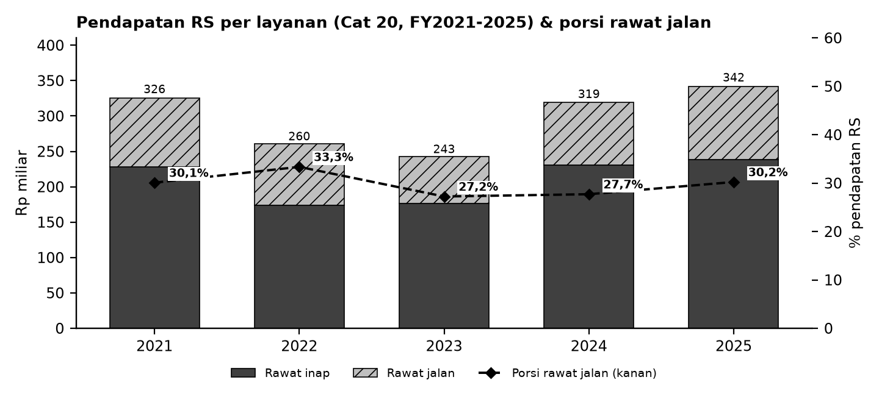

Batang = pendapatan RS per layanan (Cat 20, tanpa pendapatan investasi 2025 & diskon); garis putus-putus = porsi rawat jalan (sumbu kanan).

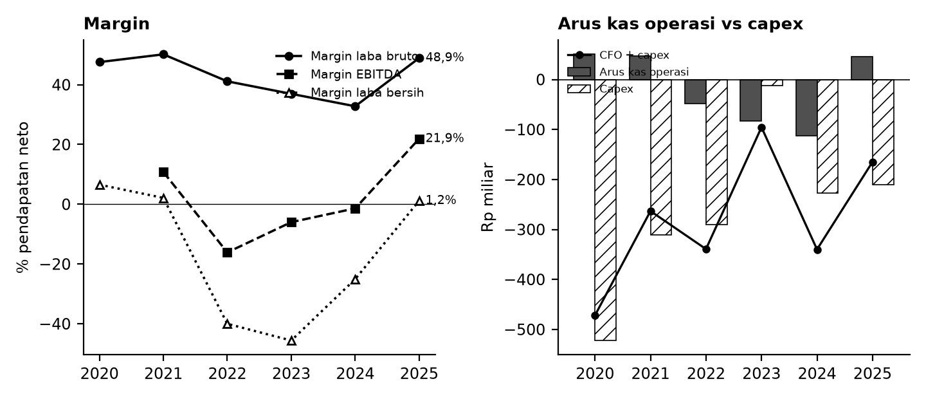

Kiri: margin terhadap pendapatan neto. Kanan: arus kas operasi (abu-abu), capex (arsir), dan sisanya (garis).

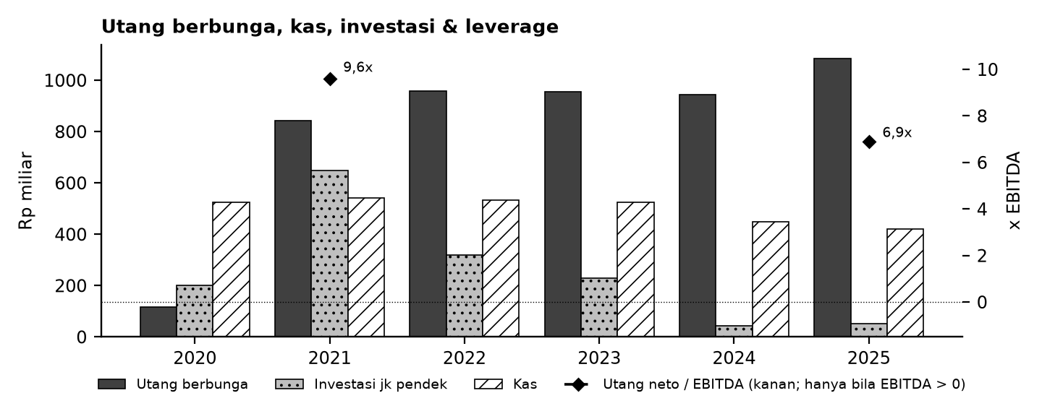

Tanda perhatian dari laporan keuangan (bahasa sederhana)
1. Beban bunga besar - Utang bank, pinjaman lembaga keuangan dan sukuk sekitar Rp1 triliun; bunganya lebih besar dari EBITDA rumah sakit, sehingga laba sangat bergantung pada pendapatan nonoperasi. (Temuan C6)
2. Pendapatan 2025 termasuk pendapatan investasi - Laba 2025 kembali positif terutama karena pendapatan investasi dicatat di dalam pendapatan; pos ini tidak diasumsikan berulang. (Temuan C5)
3. Penyajian ulang 2022 - LK 2023 mengubah pendapatan & beban pokok 2022 menjadi bruto (diskon dipindah ke beban pokok); model memakai angka asli, sehingga 2021-2022 vs 2023+ tidak sebanding penuh. (Temuan C4)
4. Sumber 2020-2021 - Angka 2021 dari kolom pembanding LK 2022 (dicocokkan ke LK 2021); angka 2020 dari kolom pembanding LK 2021 karena ringkasan XBRL BEI tidak dapat diunduh. (Temuan C1, C2)
5. Kas proyeksi - Pada skenario Base kas dapat menipis/negatif karena rugi dan capex; artinya butuh pendanaan tambahan, yang tidak dimodelkan. (Temuan C7)
Detail lengkap ada di sheet Temuan dan Rekonsiliasi. Tanda perhatian bukan tuduhan kecurangan; ini daftar hal yang perlu dicek ulang ke laporan asli.

Lisensi & format
© 2026 Ryant Gabein Pasaribu. Kompilasi, struktur, metodologi, kode akun standar, dan analisis dalam file ini adalah ciptaan Ryant Gabein Pasaribu. Dilisensikan di bawah Creative Commons Atribusi 4.0 Internasional (CC BY 4.0): bebas digunakan dan dibagikan dengan wajib mencantumkan atribusi "Ryant Gabein Pasaribu" dan menyertakan tautan lisensi https://creativecommons.org/licenses/by/4.0/deed.id. Data laporan keuangan bersumber dari laporan publik emiten.

Sumber & metode
FY2020: LK FY2021 (komparatif); FY2021: LK FY2022 (komparatif); FY2022: LK FY2022; FY2023: LK FY2023; FY2024: LK FY2024; FY2025: LK FY2025.
Angka diekstrak dua kali secara independen dari PDF laporan keuangan (FY2020-2021: kolom komparatif LK berikutnya), dibandingkan dengan angka komparatif tahun berikutnya, lalu dicek silang (354 cek: subtotal, neraca seimbang, kas, saldo laba, CALK vs laporan, EPS). Rasio dihitung dengan rumus terbuka di sheet Rasio.

Disclaimer
Dokumen ini hanya ringkasan informasi dan analisis data fundamental yang bersumber dari laporan keuangan publik (audited) PT Metro Healthcare Indonesia Tbk. Dokumen ini BUKAN saran atau rekomendasi investasi, bukan ajakan membeli, menjual, atau menahan efek apa pun, dan tidak memuat target atau penilaian nilai wajar. Proyeksi bersifat ilustratif dan dapat berbeda jauh dari realisasi. Data dapat mengandung kesalahan ekstraksi; selalu cek ke laporan asli. Dokumen ini disusun dengan bantuan kecerdasan buatan (AI) dari laporan keuangan publik; kemungkinan kesalahan tetap ada, harap verifikasi ke sumber. Penyusun tidak bertanggung jawab atas keputusan apa pun yang diambil berdasarkan dokumen ini. Dokumen ini disusun pada 25-10-2026.

Dashboard
Dashboard - historis FY2020-FY2025 & proyeksi ilustratif FY2026-FY2030 (skenario aktif)
Rp miliar. Kolom E = Proyeksi ILUSTRATIF berbasis asumsi transparan - bukan rekomendasi investasi, bukan target, bukan nilai wajar. Tidak ada nilai per saham/target di sheet ini.
 | Skenario aktif: | Base
 | Indikator | FY2020A | FY2021A | FY2022A | FY2023A | FY2024A | FY2025A | FY2026E | FY2027E | FY2028E | FY2029E | FY2030E | Catatan
 | Pendapatan neto | 216.3 | 290.9 | 234.0 | 242.7 | 319.0 | 439.8 | 386.1 | 436.0 | 492.4 | 556.2 | 628.4
 | Pertumbuhan pendapatan |  | 34.5% | (19.6%) | 3.7% | 31.5% | 37.8% | (12.2%) | 12.9% | 12.9% | 13.0% | 13.0%
 | EBITDA |  | 31.4 | (37.7) | (14.6) | (4.4) | 96.3 | 19.3 | 21.8 | 24.6 | 27.8 | 31.4
 | Margin EBITDA |  | 10.8% | (16.1%) | (6.0%) | (1.4%) | 21.9% | 5.0% | 5.0% | 5.0% | 5.0% | 5.0%
 | Laba tahun berjalan | 14.2 | 6.2 | (93.6) | (110.7) | (79.9) | 5.1 | (81.9) | (81.0) | (79.8) | (78.4) | (76.5)
 | Laba pemilik entitas induk | 14.3 | 6.1 | (93.5) | (110.9) | (80.3) | 5.0 | (78.8) | (78.0) | (76.9) | (75.5) | (73.7)
 | Arus kas operasi | 50.3 | 47.1 | (48.8) | (83.0) | (113.0) | 45.9 | (62.9) | (59.6) | (58.7) | (57.5) | (56.0)
 | Capex | (522.3) | (310.4) | (290.5) | (12.6) | (226.9) | (210.8) | (30.9) | (34.9) | (39.4) | (44.5) | (50.3)
 | FCF setelah sewa | (472.0) | (263.3) | (339.3) | (95.6) | (339.9) | (164.9) | (93.7) | (94.4) | (98.1) | (102.0) | (106.3)
 | Kas akhir | 525.5 | 542.4 | 533.2 | 525.8 | 449.1 | 420.2 | 326.5 | 232.0 | 133.9 | 31.9 | (74.4)
 | Utang neto (utang + sewa - kas) | (409.3) | 301.7 | 423.8 | 428.8 | 495.4 | 663.4 | 757.2 | 851.6 | 949.7 | 1,051.7 | 1,158.0
 | Utang neto / EBITDA |  | 9.61x | (11.24x) | (29.46x) | (112.29x) | 6.89x | 39.22x | 39.07x | 38.57x | 37.82x | 36.86x
 | ROE |  | 0.2% | (2.9%) | (3.5%) | (2.6%) | 0.2% | (2.6%) | (2.7%) | (2.7%) | (2.7%) | (2.8%)
 | Cek balance BS_Proj (harus 0) | - | - | - | - | - | - | - | - | - | - | -
 | Status rekonsiliasi | SEMUA 354 CEK SESUAI EKSPEKTASI

Pendapatan & EBITDA (Rp miliar; E = ilustratif)
 | Pendapatan neto | EBITDA
FY2020A | 216.3
FY2021A | 290.9 | 31.4
FY2022A | 234.0 | (37.7)
FY2023A | 242.7 | (14.6)
FY2024A | 319.0 | (4.4)
FY2025A | 439.8 | 96.3
FY2026E | 386.1 | 19.3
FY2027E | 436.0 | 21.8
FY2028E | 492.4 | 24.6
FY2029E | 556.2 | 27.8
FY2030E | 628.4 | 31.4
Margin EBITDA (E = ilustratif)
 | Margin EBITDA
FY2020A
FY2021A | 10.8%
FY2022A | (16.1%)
FY2023A | (6.0%)
FY2024A | (1.4%)
FY2025A | 21.9%
FY2026E | 5.0%
FY2027E | 5.0%
FY2028E | 5.0%
FY2029E | 5.0%
FY2030E | 5.0%

Arus kas (Rp miliar; E = ilustratif)
Utang neto / EBITDA (x)
 | Utang neto / EBITDA
FY2020A
FY2021A | 9.61x
FY2022A | (11.24x)
FY2023A | (29.46x)
FY2024A | (112.29x)
FY2025A | 6.89x
FY2026E | 39.22x
FY2027E | 39.07x
FY2028E | 38.57x
FY2029E | 37.82x
FY2030E | 36.86x

